FORMATO GQ-016
PROPUESTA DE MEJORA | PROPUESTA DE MEJORA O INNOVACIÓN |  |  |  | REGISTRO
 |  |  |  |  | COPIA CONTROLADA
 |  |  |  |  | COD GQ-016-R | VERSION 0,5
 |  |  |  |  | FECHA 18-mar-21 | PAGINA 1 DE 1

Nombre de la propuesta: | VISUALIZACIÓN DE VENCIMIENOS DE SOAT (SEMAFORO)
Nombre de la persona o equipo que genera la PM: | LUZ NEDY MOLINA TORRADO

SITUACIÓN INICIAL |  |  | SITUACIÓN FINAL
El archivo de Excel se registran todos los datos de las motos y se ingresan las fechas de los vencimientos de la TECNOMECANICA y SOAT, se debía validar uno por unos y tener presente las fechas. |  |  | Se creo un semáforo para que se mas fácil visualizar los registros de SOAT y TECNOMECANICA que están vencidos, por vencer y al día para que se mas fácil el seguimiento

FOTO O DIBUJO INICIAL |  |  | FOTO O DIBUJO FINAL
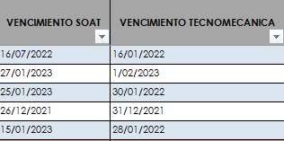 |  |  | 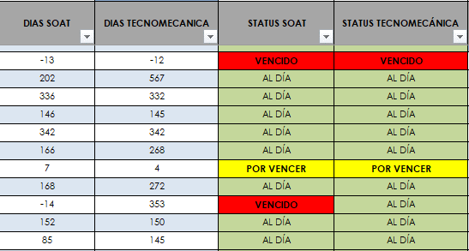

Objetivo: | Poder visualizar de manera mas rápida que documentos se encuentran vencidos o por vencer con el fin de llevar un mejor control de los documentos.
Alcance: | Evitar que los colaboradores salgan con los papeles vencidos, para llevar un mejor control.
Requerimientos: | Mantener el archivo actualizado con los nuevos regitros.

Elaborado por: Coordinadora Sistemas Integrados de Gestión Natalia Lopez Marin |  | Revisado por: Dirección de I+D Marlon Alberto Henandez Arboleda |  | Aprobado por: Director de procesos Walter Jimenez

